C I 1 - j19 SH

Statistisches Amt
für Hamburg und Schleswig-Holstein

 | STATISTISCHE BERICHTE
 | Kennziffer: C I 1 - j 19 SH

Die Bodennutzung in Schleswig-Holstein
2019
 |  | endgültiges Ergebnis

 | Herausgegeben am: 4. Februar 2020

Regionale Einheiten (S.8)
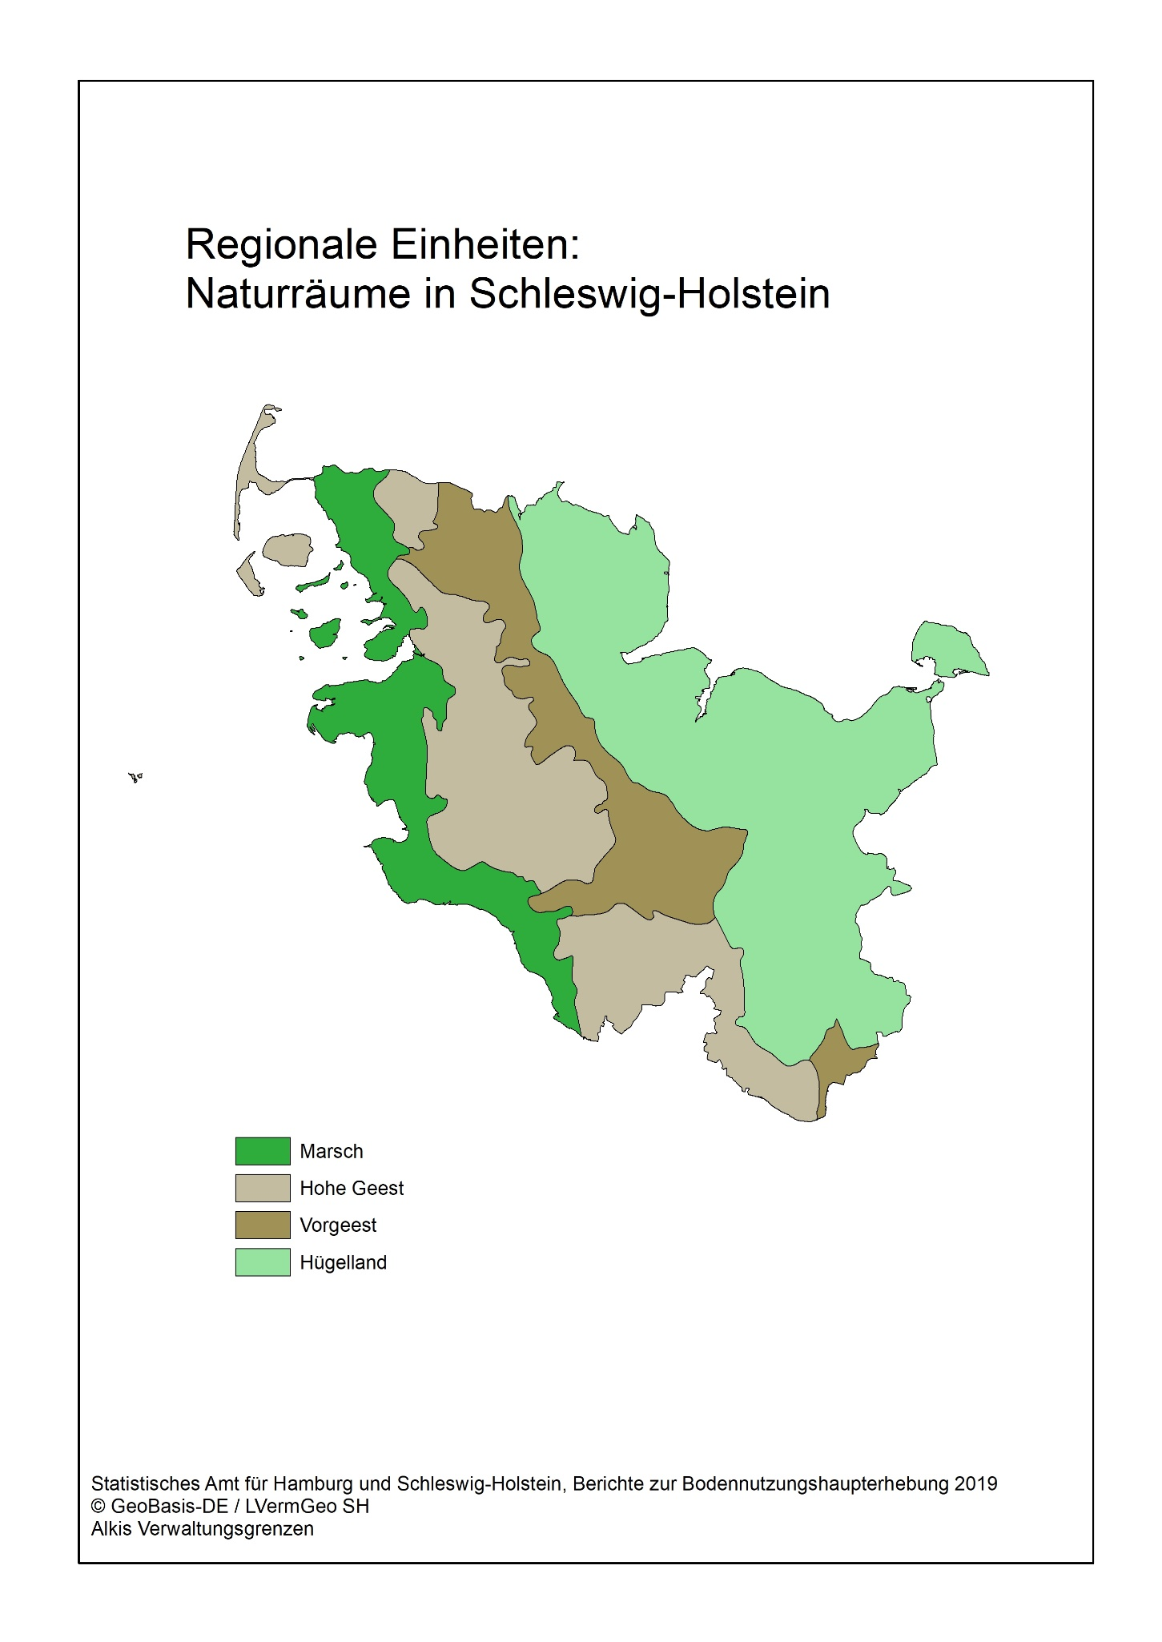

Zurück zum Inhalt

Abb. 1 (S.74)
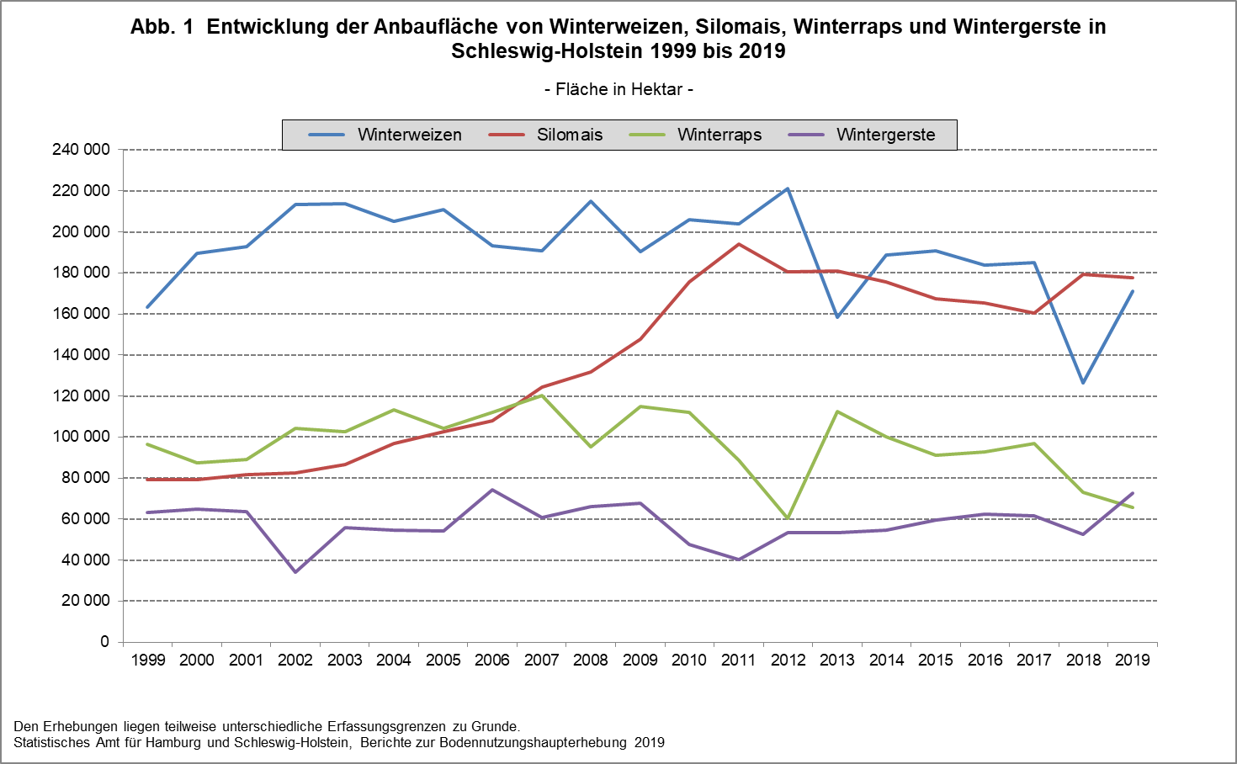

Zurück zum Inhalt

